关系图
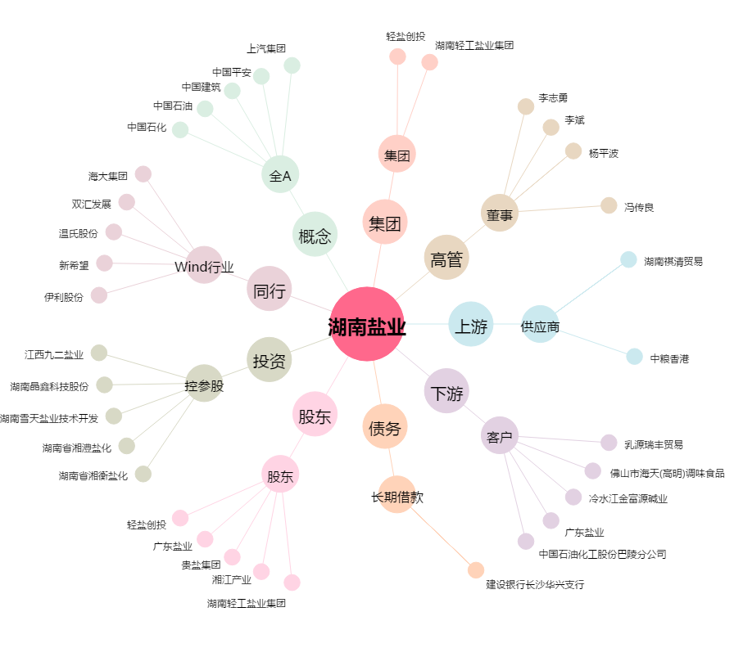
湖南盐业[600929.SH] - 关系概览图

